상품제안서
애니포트 USB3.0 4in2 4포트 C타입 USB허브 | 상품코드: S40912

 |  |  |  |  |  |  | 02-713-8555 | www.synergygift.co.kr
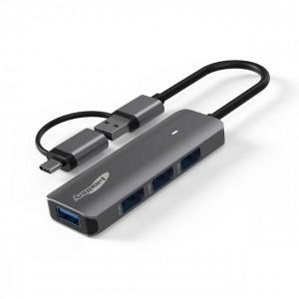

【상세/제작정보】

【인쇄/포장옵션】 | 레이저 / 포장지포장

【공급단가】 | 수량 | 30~ | 100~ | 300~ | 500~ | 1,000~
*VAT별도 | 단가 | 12,200원 | 11,400원 | 10,900원 | 10,700원 | 10,500원

【상품 URL】 | https://www.synergygift.co.kr:443/src/goods_detail.php?gdno=40912

